cennik
 |  | Oferta z dnia: 19.12.2022 |  | Tel. kom.: (+48 61) 694 160 741 e-mail: marcin@aluro.pl www.aluro.pl
 |  | Zamawiający:
ZDJĘCIE | SYMBOL | NAZWA TOWARU | NOWA HURTOWA Brutto | PAKOWANIE | ILOŚC ZAMAWIANA [szt] | WARTOŚĆ POZYCJI BRUTTO
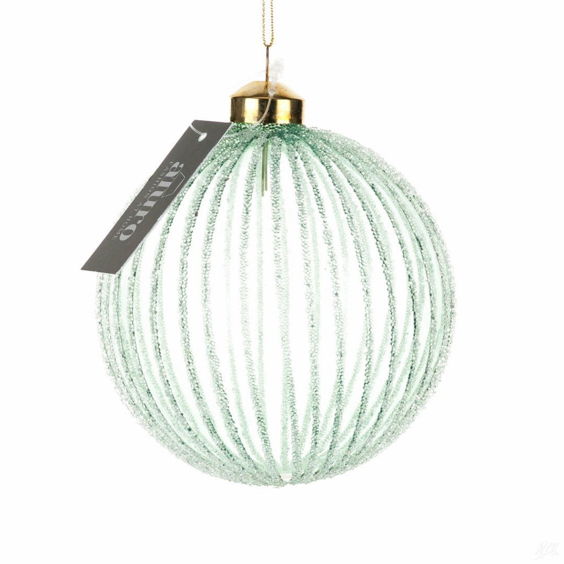 | A01618 | Bombka szklana GIO_Aluro Szerokość: 10,00 cm Głębokość: 10,00 cm Wysokość: 13,00 cm | 13,74 zł | 6/48 szt.
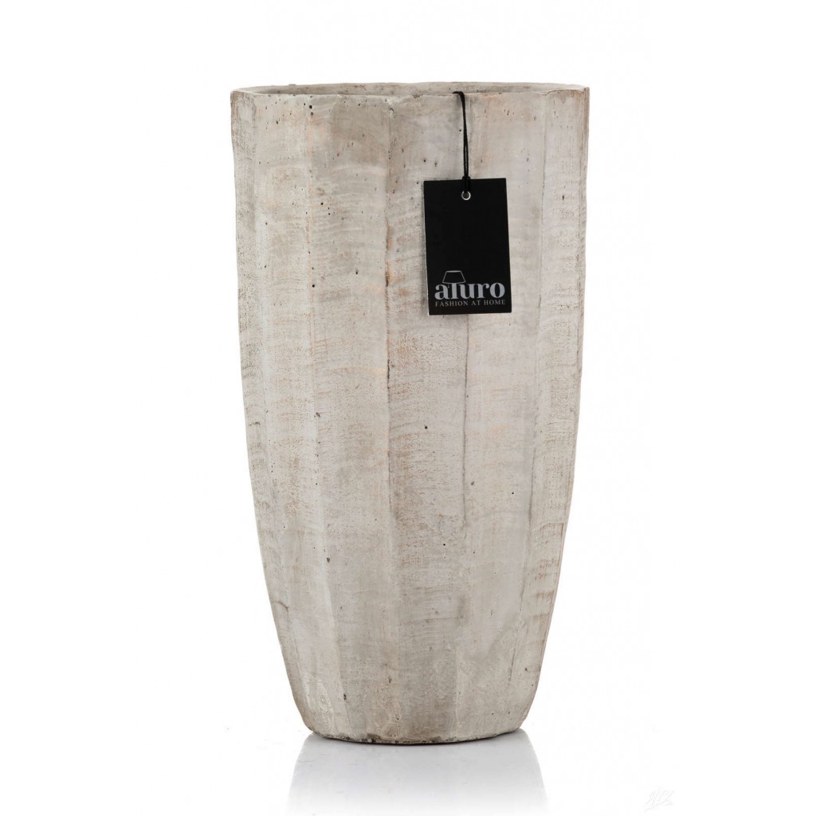 | A01567 | Wazon,osłonka ARKET_Aluro Szerokość: 15,00 cm Głębokość: 15,00 cm Wysokość: 27,00 cm | 32,11 zł | 1/6 szt.
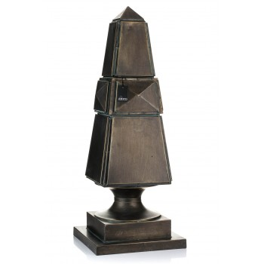 | A01611 | Obelisk dekoracyjny LALIS_Aluro Szerokość: 32,00 cm Głębokość: 32,00 cm Wysokość: 83,00 cm | 479,67 zł | 1/1 szt.
 | A01598 | Osłonka, donica FRISA - M_Aluro Szerokość: 16,00 cm Głębokość: 16,00 cm Wysokość: 26,00 cm | 39,84 zł | 1/6 szt.
 |  |  |  |  | WARTOŚĆ ZAMÓWIENIA

